상품제안서
이즐리 스프링가든 8K 3단 수동 레이어드 양우산(UPF50+) | 상품코드: S40931

 |  |  |  |  |  |  | 02-713-8555 | www.synergygift.co.kr
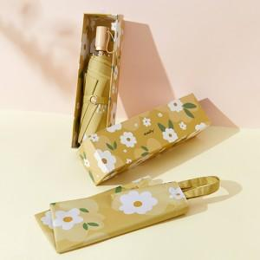

【상세/제작정보】

【인쇄/포장옵션】 | 실크 / 포장지포장

【공급단가】 | 수량 | 50~ | 100~ | 300~ | 500~ | 1,000~
*VAT별도 | 단가 | 21,600원 | 20,900원 | 19,950원 | 19,530원 | 19,100원

【상품 URL】 | https://www.synergygift.co.kr:443/src/goods_detail.php?gdno=40931

